Training Buchen 2024 LSV
Hallo liebes LSV Tennis Mitglied. Mit diesem Buchungsformular bestellst du dein Training für 2024 |  |  |  |  |  |  |  | erstellt: 01.05.2024 (Version1.05)
Es gibt 2-Optionen: |  |  |  |  |  |  |  | bei Problemen wende dich an Sportwart-tennis@lsvham.de oder an trainer-tennis@lsvham.de

 | Option 1 ist das Festbuchen einer ganzen Trainingssaison von Anfang Mai bis Mitte September (ca. 21 Wochen),
 |  | >> 1 x die Woche - 4er Gruppe, fester Trainingstag und Trainingszeit, Trainingsgruppe mit passender Spielstärke, (dies ist der Standard in den meisten Tennisvereinen)
 | Vorteil: | 1) zugesichertes Trainingskontingent für die ganze Saison, durch regelmäßiges Training besser werden !
 | Vorteil: | 2) die besten Trainingszeiten werden von diesen Trainingsbuchungen belegt werden, die übrigen Trainingszeiten werden über ein Buchungstool den nicht festbuchenden Mitglieder zur Verfügung gestellt.
 | Vorteil: | 3) Wunschtage und Wunschzeiten können angegeben werden, ebenso Wunschtrainingspartner/innen.
 | Vorteil: | 4) bis ca. 20% Rabatt gegenüber ständiger Flexbuchungen. Wöchentliches Training (262,50.- Euro) vs. 336.- Euro

 | Option2 | ist das Buchen von einzelnen Trainingsstunden in 4er Gruppen über ein Buchungstool SuperSaas (Pay and Train) Zahlung via Paypal bei jeder Buchung,
 |  | hier können flexibel Trainingsstunden gebucht werden, hier gilt ein First Come First Serve prinzip. Die Gruppen sind nach Spielstärke von den Mitgliedern zu belegen.
 | Vorteil: | 1) buchen von Training spontan nach Bedarf und Platz im eigenen Terminkalender...
 | Vorteil: | 2) Immer wieder neue Mitglieder in neuen Gruppen Kennenlernen
 | Nachteil: | 3) ca. 20% teurer pro Stunde 16 Euro pro 60 Min
 | Nachteil: | 4) ggf nur Randzeiten buchbar und möglicherweise ausgebuchte Slots im Nahbereich .
 | Nachteil | 5) max bis 2 Monate im Voraus sind Trainingsplätze buchbar.

 | Im Folgenden gibt es 8 einfache Schritte, bitte befolgen damit das Training verbindlich gebucht werden kann.
 | Gelbe Felder sind Mussfelder bitte ausfüllen !

 | Schritt 1 - Namen, Kontaktdaten angeben |  |  | Vorname | Nachname | Mobil | Email
 |  |  |  | eintragen | eintragen | eintragen | eintragen

 | Schritt 2 - Bitte Auswahl Treffen
 |  | Bitte in der Drop Box (gelbes Feld) die Option wählen. |  |  |  |  | hier Option auswählen

 |  |  |  |  |  |  |  |  | Option 2 gewählt…. Wenn du Option 2 gewählt hast musst du..
 |  | Option 1 gewählt… |  |  |  |  |  |  | >> Buche Training unter :
 |  | >> dann fülle bitte Schritt 3 bis 6 aus ! >> Dropboxen |  |  |  |  |  |  |  | https://www.supersaas.de/schedule/lsvham/LSV_Pay&Train_Tennis2024
 |  | >> bitte soviele Termine wie möglich als Optionen angeben, mindestens aber 2 Termine und achtet auf die Spielstärke falls schon Buchung vorhanden.
 |  | (>> Überweisung an IBAN unten ist ein muss um Berücksichtigt zu werden (Schritt6) !)

 | Schritt 3: mögliche Zeiten und Tage angeben (bitte im Trainingsplan vorher nach passender Spielstärke prüfen)
 | https://www.lsv-ham-tennis.de/trainingsplan-2024/
 | Startzeit | Montag | Dienstag | Mittwoch | Donnerstag | Freitag | Startzeit Wochenende | Samstag
 | 16:00:00 | Block | Block | Block | hier Wahl treffen | Pay and Train
 | 17:00:00 | ausgebucht | ausgebucht | ausgebucht | ausgebucht | ausgebucht | 9:00:00 | ausgebucht
 | 18:00:00 | ausgebucht | ausgebucht | ausgebucht | ausgebucht | ausgebucht | 10:00:00 | ausgebucht
 | 19:00:00 | ausgebucht | ausgebucht | ausgebucht | ausgebucht | ausgebucht | 11:00:00 | ausgebucht
 | 20:00:00 | ausgebucht | Block | ausgebucht | ausgebucht | ausgebucht

 | Schritt 4 Spielstärke angeben für Gruppenzusammenstellung
 |  |  |  |  | Meine Spielstärke ist: |  | hier Wahl treffen

 | Schritt 5 - Wunschtrainingspartner angeben

 |  | Wunsch Trainingspartner
 |  | Name1: | Vornahme & Nachname eintragen
 |  | Name2: | Vornahme & Nachname eintragen
 |  | Name3: | Vornahme & Nachname eintragen

>>>>>>> | Schritt 6 - Buchungsformular (dieses Excel File) an trainer-tennis@lsvham.de senden (Betreff: Saisontraining Tennis) und per Überweisung an IBAN bezahlen |  |  |  |  |  |  |  | <<<<<<<<<

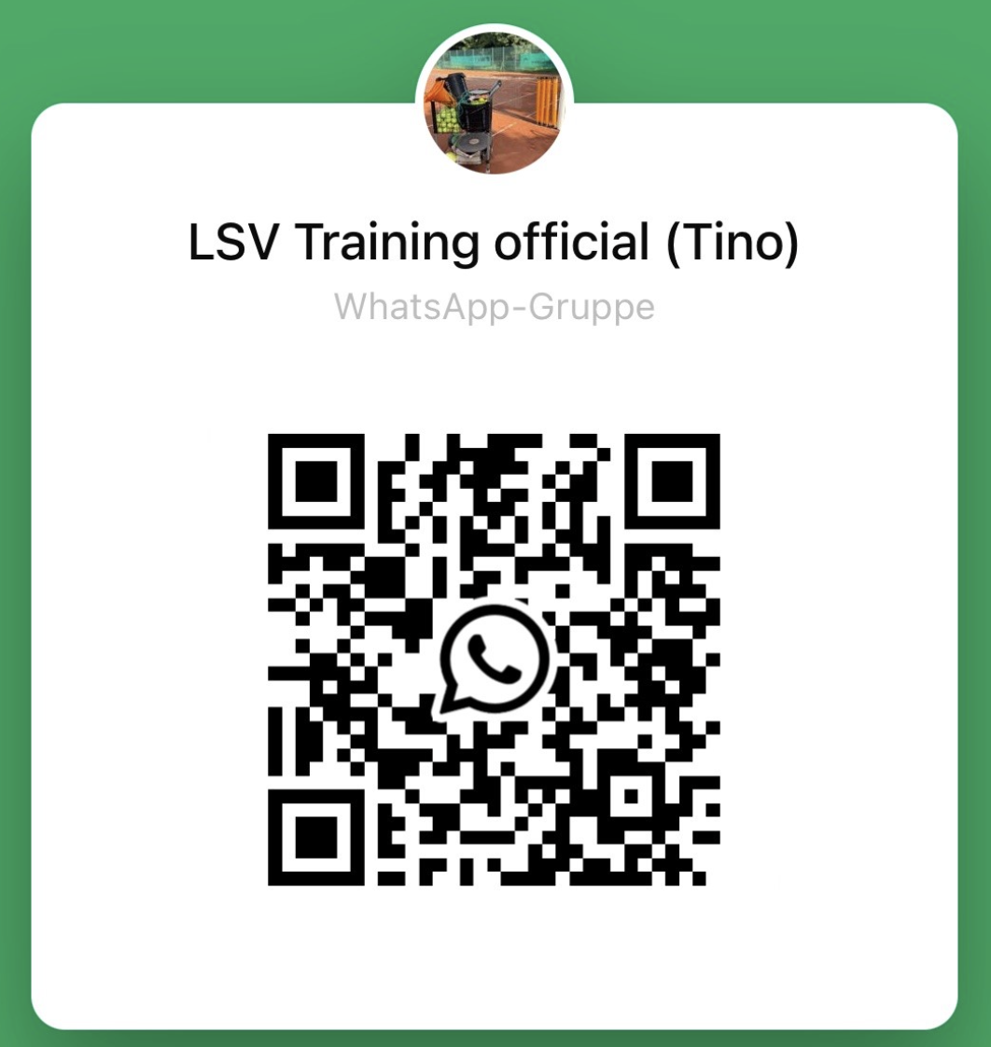
 |  | Bitte überweist den Geldbetrag für das Training umgehend mit Betreff: "Saisontraining Tennis".
 |  | auf das Konto des Lufthansa Sportvereins, wir können nur Buchungen berücksichtigen die bezahlt worden sind.
 |  | IBAN: | IBAN DE38200505501220121220 |  |  |  | Das Training beginnt in Woche 18.
 |  | Inhaber: | Lufthansa Sportverein e.V. |  |  |  | Für jede Woche die ihr später einsteigt bitte 12,50 Euro
 |  | Betreff: | Saisontraining Tennis, Mitgliedsnumer:xxxxxxxx |  |  |  | von der Gesamtsumme abziehen.

 | Schritt 7 - Veröffentlichung des Trainingsplans auf der Website der Tennissparte, ca. Mitte April
 |  | https://www.lsv-ham-tennis.de/trainingsplan-2024/

 | Schritt 8 - Einfach jeweils 10 Min vor Trainingsbeginn gemäß Trainingsplan mit Sandplatzschuhen, Schläger und guter Laune
 |  | zur Tennisanlage kommen. >> viel Spass beim Training !

 | Hinweis!: | Erstattungen wegen Unwetter oä. gibt es keine (diese sind in den niedrigen Trainingsgebühren abgegolten) sowohl bei Saisonbuchung und Pay and Train
 |  | Bei längeren Ausfällen wegen Krankheit gibt es Erstattung gegen Krankschreibung.
 |  | Absagen wegen Unwetter kommen vom Trainer über die Whatsapp Gruppe. (QR code rechts scannen !)

